상품제안서
Wiz캐릭터볼펜-레인보우하트에폭시-no.1(기성품) | 상품코드: F04840

 |  |  |  |  |  |  | 02-412-0044 | www.easy1.co.kr
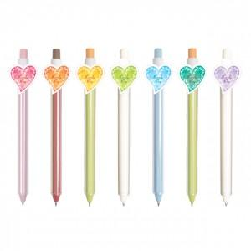  

【상세/제작정보】 | 귀여운 하트로 마음을 전달하세요

【인쇄/포장옵션】 | 기타 / OPP(비닐)

【공급단가】 | 수량 | 1,000~ | 2,000~ | 3,000~ | 5,000~ | 10,000~
*VAT별도 | 단가 | 610원 | 590원 | 560원 | 540원 | 530원

【상품 URL】 | http://www.easy1.co.kr/src/goods_detail.php?gdno=4840

